DEPORTE-RECREACION
FECHA DE ACTUALIZACIÓN : Enero 2025
 |  |  |  |  |  |  |  |  |  |  |  |  |  |  |  |  |  |  | REVISIÓN DE CONTROLES |  |  |  |  |  |  |  |  |  |  |  |  |  |  |  |  |  |  |  |  |  |  |  |  |  |  |  | CONCLUSIONES DE EFICACIA
PROCESO | INTERNO | EXTERNO | TIPO | ORIGEN | DEBIDO A (Causa(s)) | PUEDE SUCEDER QUE (Riesgo) | QUE PODRÍA OCASIONAR (Consecuencia(s)) | PROBABILIDAD 5: Casi seguro 4: Probable 3: Posible 2: Improbable 1: Raro | IMPACTO Ver pestaña "Criterios de impacto" 5: Catastrófico 4: Mayor 3: Moderado | NIVEL DE RIESGO INHERENTE | TIPO DE CONTROL | RESPONSABLE PRIMERA LÍNEA DE DEFENSA (Desarrollo e implementación de procesos de control y gestión de riesgos a través de su identificación, análisis, valoración, monitoreo y acciones de mejora) | RESPONSABLE DEL CONTROL (Persona asignada para ejecutar el control. Debe tener la autoridad, competencias y conocimientos para ejecutar el control) | PERIODICIDAD DEL CONTROL (La periodicidad debe prevenir o detectar el riesgo de manera oportuna) | PROPÓSITO DEL CONTROL (Validar, verificar, conciliar, comparar, revisar, cotejar…) El control ayuda a mitigar las causas de los riesgos o detectar su materialización | CÓMO SE REALIZA LA ACTIVIDAD DE CONTROL (EL control debe indicar el cómo se realiza, de tal forma que se pueda evaluar si la fuente u origen de la información que sirve para ejecutar el control, es confiable para la mitigación del riesgo) | CÓMO SE ACTÚA EN CASO DE OBSERVACIONES O DESVIACIONES (Qué se hace cuando se detectan observaciones o desviaciones como resultado de la ejecución de un control?) | EVIDENCIA DE LA EJECUCIÓN DEL CONTROL (El control debe dejar evidencia de su ejecución. Esta evidencia ayuda a que se pueda revisar la misma información por parte de un tercero y llegue a la misma conclusión de quien ejecutó el control) | EVIDENCIAS | CONCLUSIONES | ASIGNACIÓN DEL RESPONSABLE Asignado: 15 No asignado: 0 | SEGREGACIÓN Y AUTORIDAD DEL RESPONSABLE: Adecuado: 15 Inadecuado: 0 | PERIODICIDAD Oportuna: 15 Inoportuna: 0 | PROPÓSITO Prevenir: 15 Detectar: 10 No es un control: 0 | CÓMO SE REALIZA LA ACTIVIDAD DE CONTROL Confiable: 15 No confiable: 0 | QUÉ PASA CON LAS OBSERVACIONES O DESVIACIONES Se investigan y resuelven oportunamente: 15 No se investigan o resuelven oportunamente: 0 | EVIDENCIA DE LA EJECUCIÓN DEL CONTROL Completa: 10 Incompleta: 5 No existe: 0 | RESULTADO DE LA EVALUACIÓN DEL DISEÑO DEL CONTROL | RESULTADO DE LA EVALUACION DEL DISEÑO DEL CONTROL Fuerte: 96 y 100 Moderado: 86 y 95 Débil: 0 y 85 (D) | EVALUACIÓN DE LA EJECUCIÓN DEL CONTROL Fuerte: Se ejecuta de manera consistente Moderado: Se ejecuta algunas veces Débil: No se ejecuta € | SOLIDEZ INDIVIDUAL DE CADA CONTROL (D+E) | SOLIDEZ INDIVIDUAL DE CADA CONTROL Fuerte: 100 Moderado: 50 Débil: 0 (D + E) | SOLIDEZ DEL CONJUNTO DE CONTROLES Fuerte: Promedio 100 Moderado: Promedio entre 50 y 99 Débil: Promedio menor a 50 Si hay más de un control, se debe actualizar la fórmula del promedio y combinar las celdas | CONTROLES AYUDAN A DISMINUIR LA PROBABILIDAD Directamente o Indirectamente | CONTROLES AYUDAN A DISMINUIR IMPACTO Directamente o Indirectamente | NÚMERO DE COLUMNAS QUE SE DESPLAZA EN EL EJE DE PROBABILIDAD | NÚMERO DE COLUMNAS QUE SE DESPLAZA EN EL EJE DE IMPACTO | PROBABILIDAD 5: Casi seguro 4: Probable 3: Posible 2: Improbable 1: Raro | IMPACTO 5: Catastrófico 4: Mayor 3: Moderado 2: Menor 1: Insignificante | NIVEL DE RIESGO RESIDUAL | RESPUESTAS AL RIESGO | Acciones asociadas al control | RESPONSABLE | FECHA | INDICADOR | PLAN DE CONTINGENCIA | RESULTADOS | SE MATERIALIZÓ EL RIESGO?
FOMENTO A LA ACTIVIDAD FISICA, EL DEPORTE Y LA RECREACIÓN | Desempeño de los procesos: Capacidad humana, técnica y financiera de los procesos para lograr el cumplimiento de sus objetivos | N/A | Corrupción | Análisis de contexto de índole táctico | Diferencia en la información de la programación de jornadas frente a la reportada por la central de comunicaciones. | Por abuso del poder autorizar el pago de jornadas de un guardián de ciclovía que no asista a la misma para beneficio propio lo cual desvía la gestión de lo público | Procesos disciplinarios. Detrimento patrimonial. | Probable (4) | Moderado (3) | Alto (12) | Preventivo | Subdirectora técnica de recreación y deporte Responsable de Área | Profesional administrativo programa Ciclovía para el caso de los guardianes | Mensual | Verificar que las jornadas reportadas coincidan con la prestación del servicio. | Cruce y verificación del control de asistencia con la programación de guardianes y jefes de rutas por jornada cuya información debe coincidir. (control asistencia ciclovía) | Ajustar el reporte para la planilla de pago de acuerdo con las jornadas cumplidas. | Control asistencia ciclovía | Control asistencia ciclovía | Johan David Aguirre Murillo: Guardián: para el mes de octubre se reportan 4 asistencia de acuerdo con la planilla de Control de Asistencia de Ciclovía. En el documento Indicador de pagos con planillas se reporta el mismo número de días para el mes de octubre de 2025. Daniel Felipe Arenas: Guardián: 5 asistencia frente a autorización de 5 pagos para el mes de octubre de 2025. | 15 | 15 | 15 | 15 | 15 | 15 | 10 | 100 | Fuerte | Fuerte | Fuerte | 100 | Fuerte | Directamente | Indirectamente | 2 | 0 | Improbable (2) | Moderado (3) | Moderado (6) | Reducir | Cruce y verificación del informe mensual (control ejecución de contratos) que entregan los guardianes y jefes de ruta con la programación del mes . | Profesional administrativo programa Ciclovía para el caso de los guardianes y profesional operativo en el caso de los jefes de ruta. | 2025 | Pagos autorizados sin asistir a jornadas en Ciclovía Meta: 0 Frecuencia: Mensual | Informar al área de tesorería la inconsistencia identificada; a fin de que el supervisor solicite la devolución de los recursos indicando el mecanismo dado por el área. | De acuerdo con el muestreo se están implementando los controles. Para el mes de octubre se reportan 310 pagos y no se registran pagos a personas que no asistieron a las jornadas de ciclovía. | No
 |  |  |  |  | Falta de información de la gratuidad del trámite para claridad del ciudadano. | Por abuso del poder cobrar por el trámite de tarjeta de recreación y espectáculos públicos para adultos mayores (Pasaporte Vital) para beneficio propio lo cual desvía la gestión de lo público | Quejas de los usuarios Imagen negativa de la entidad | Improbable (2) | Moderado (3) | Moderado (6) | Preventivo | Subdirectora técnica de recreación y deporte Responsable de Área | Profesional especializado del programa adulto mayor. | Mensual | Verificar que la información del trámite en la página web, SUIT, guía de tramites y servicios esté actualizada; al igual que en el portafolio de servicios y en la tarjeta se especifique la gratuidad del mismo. | Ingresando a la plataformas para validar que la información contenida incluya la gratuidad del trámite. | Solicitar a la Oficina Asesora de Comunicaciones o a la Oficina Asesora de Planeación el ajuste de la información. | Correo electrónico de confirmación | Correo electrónico de confirmación Capturas de pantalla de los portales | 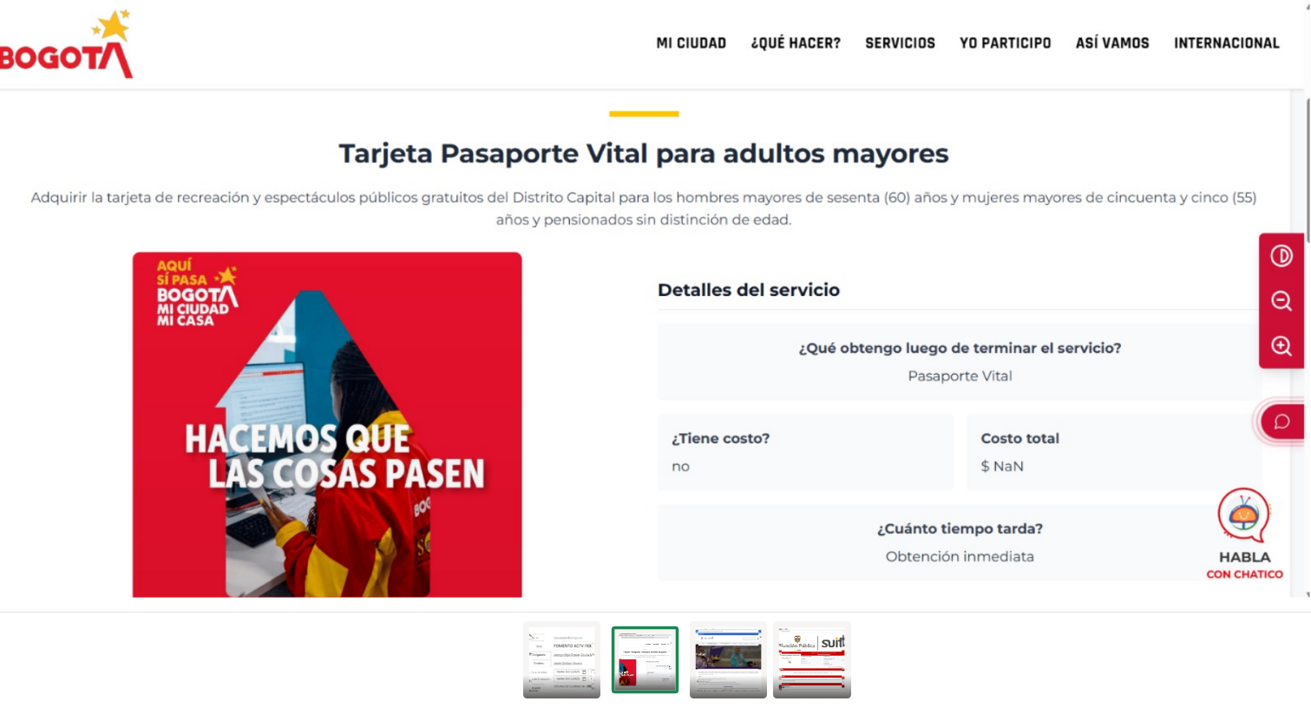 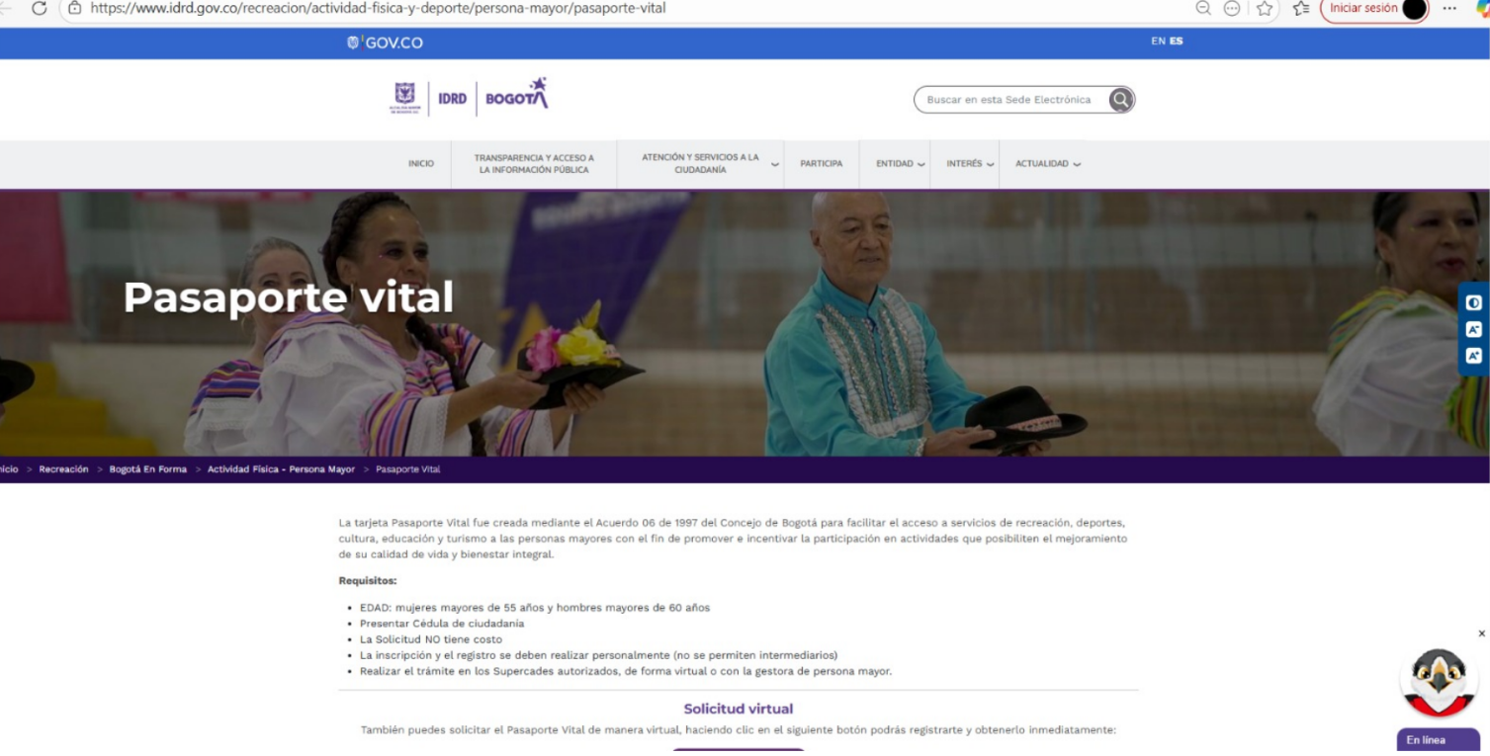 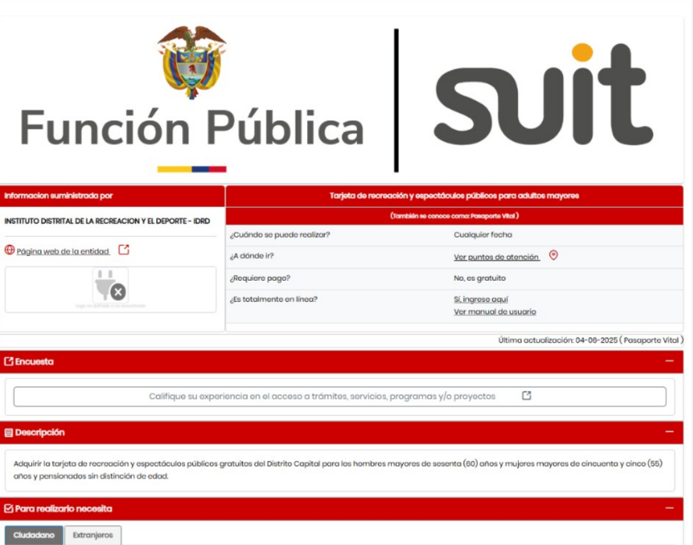 En correo electrónico enviado por Libardo Junior Sánchez, Supervisor de Pasaportes Vitales, menciona el no reporte de quejas por cobro del trámite. Para el mes de noviembre se emitieron 206 pasaportes vitales a través del micrositio. | 15 | 15 | 15 | 15 | 15 | 15 | 5 | 95 | Moderado | Moderado | Moderado | 50 | Moderado | Directamente | Indirectamente | 1 | 0 | Raro (1) | Moderado (3) | Moderado (3) | Reducir | Establecer y verificar el número de descargas, a fin de monitorear el uso del micrositio. | Profesional especializado programa persona mayor | 2025 | No. De quejas recibidas por cobros del tramite Meta: 0 Frecuencia : mensual | Realizar la investigación del caso para tomar las acciones a que haya lugar y notificar al área de Control Disciplinario Interno y al supervisor. | De acuerdo con el muestreo se están implementando los controles. Para los meses de octubre y noviembre no se recibieron quejas por cobros de trámite | No

CONTROL DE CAMBIOS
Fecha: 19 de julio de 2024 | Del riesgo 1 se retira el rol de jefes de rutas dado que el riesgo no da a lugar por modalidad de pago que ir por jornada y hora con un frecuencia mensual que independiente de su asistencia o no, el valor el fijo.
Fecha: 9 de febrero de 2024 | Se elimino el riesgo relacionado con "Apoyar la realización de eventos deportivos que no hagan parte del Sistema Nacional del Deporte" toda vez que durante las vigencias 2021, 2022 y 2023 dicho riesgo no se materializó lo que evidencia la eficacia en los controles establecidos en los procedimientos y lineamientos dados desde esta Subdirección, como: 1. Todos los organismos deportivos deberán presentar y sustentar los planes de acción cada año, dichos planes tienen una estructura donde se identifica en el ítem e. CALENDARIO DE EVENTOS: Deportivos, académicos, sociales, entre otros. Distrital, Nacional e Internacional, ítem f. COMPETENCIAS PREPARATORIAS Y FUNDAMENTALES: Así como las concentraciones previstas para la temporada para cada deporte y modalidad y de ahí se crea el CALENDARIO COMPETENCIAS del Sistema Nacional del Deporte, dando cumplimiento con el procedimiento de "Apoyo Técnico Metodológico del atleta" dado lo anterior este plan pasa por una aprobación donde está inmerso la realización de eventos deportivos. 2. Por otro lado, para la realización de esos eventos el IDRD tiene establecido el procedimiento que es el "APOYO A LA PREPARACIÓN Y/O PARTICIPACIÓN EN COMPETENCIAS O EVENTOS DEPORTIVOS, RECREATIVOS Y DE ACTIVIDAD FÍSICA" donde se tiene definidas actividades y controles para el seguimiento al contrato con un operador y poder otorgar los apoyos que requieren los diferentes organismos deportivos, atletas, delegaciones y personal autorizado, que representen a Bogotá con el fin de poder participar en concentraciones, eventos y/o competencias deportivas, recreativas y de actividad física en el orden local, nacional e internacional, de esta manera se garantiza los recursos aprobados desde la STRD. 3. Todos los eventos distritales y nacionales para efectos de la trazabilidad se registran en el Sistema de Información misional y bajo el procedimiento "APOYO A LA PREPARACIÓN Y/O PARTICIPACIÓN EN COMPETENCIAS O EVENTOS DEPORTIVOS, RECREATIVOS Y DE ACTIVIDAD FÍSIC
Fecha:23 de noviembre de 2023 | Teniendo en cuenta el informe No. 34-1 de control interno de seguimiento a los riesgos con corte 31 de agosto de 2023 la OAP nuevamente con el proceso realiza la revisión y ajuste al mapa de riesgos según las siguientes observaciones: Aunque se identifica como riesgo de corrupción, la redacción del riesgo no cumple con la estructura de la definición de riesgo de ACCIÓN U OMISIÓN + USO DEL PODER + DESVIACIÓN DE LA GESTIÓN DE LO PÚBLICO + EL BENEFICIO PRIVADO. Por consiguiente se ajusta la redacción : *autorizar el pago de jornadas de un guardan de ciclovía que no asista a la misma para beneficio propio POR : POR ABUSO DEL PODER autorizar el pago de jornadas de un guardián de ciclovía que no asista a la misma para beneficio propio LO CUAL DESVÍA LA GESTIÓN DE LO PÚBLICO * cobrar por el trámite de tarjeta de recreación y espectáculos públicos para adultos mayores (Pasaporte Vital) para beneficio propio POR : POR ABUSO DEL PODER cobrar por el trámite de tarjeta de recreación y espectáculos públicos para adultos mayores (Pasaporte Vital) para beneficio propio LO CUAL DESVÍA LA GESTIÓN DE LO PÚBLICO * se pueden presentar desviaciones de recursos en la realización de eventos deportivos con sede en Bogotá que no hagan parte del Sistema Nacional del Deporte para beneficio privado POR: POR ABUSO DEL PODER se pueden presentar desviaciones de recursos en la realización de eventos deportivos con sede en Bogotá que no hagan parte del Sistema Nacional del Deporte para beneficio privado LO CUAL DESVÍA LA GESTIÓN DE LO PÚBLICO
Fecha: 26 de julio de 2023 | Para el riesgo No. 1: Autorizar el pago de jornadas de un guardián de ciclovía que no asista a la misma para beneficio propio : Se amplia la descripción de las evidencias en los controles y en las acciones Para el riesgo No. 2 : Cobrar por el trámite de Tarjeta de recreación y espectáculos públicos para adultos mayores (Pasaporte Vital) para beneficio propio: se elimino de la evidencia del control : el certificado de confiabilidad Para el riesgo No. 3 : Se presenten desviaciones de recursos para beneficio privado con la realización de eventos deportivos con sede en Bogotá que no hagan parte del Sistema Nacional del Deporte: se ajusta la redacción del control "Verificar la programación de los eventos deportivos en la ciudad de Bogotá en concordancia con la agenda o calendario deportivo del IDRD, a través del sistema de información misional- módulo de eventos " así: " Verificar que no se realicen eventos que no estén en la programación del IDRD " , así mismo se ajusta la redacción de la acción y se ajusta el nombre del indicador
Fecha: 8 de febrero de 2023 | Se analizan los riesgos y controles del proceso, determinando que para la vigencia 2023: - No se presentan nuevos riesgos a los ya documentados - La probabilidad e impacto inherente continua con la misma valoración - Se mantienen los responsables de ejecución de los controles - Se mantienen los controles y la valoración de estos lo que conlleva a que se mantiene la valoración del riesgo residual - El plan de contingencia y las acciones asociadas a los controles se mantienen - Se actualiza la fecha de ejecución de las acciones asociadas a los controles
Fecha: 9 de marzo de 2022 | Se verifica la calificación de impacto residual mediante la evaluación de los 19 criterios de impacto

